P56
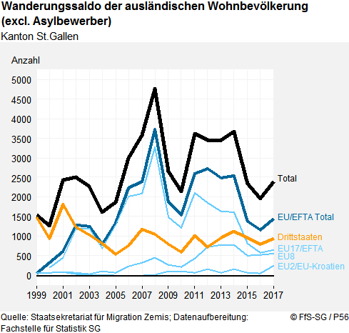
 |  | Wanderungssaldo der ausländischen Wohnbevölkerung (excl. Asylbewerber)
 |  | Kanton St.Gallen

 |  | Jahr | Total | EU/EFTA Total | EU17/EFTA | EU8 | EU2/EU-Kroatien | Dritt-staaten
 |  | 1999 | 1,543 | 48 | -86 | 70 | 64 | 1,495
 |  | 2000 | 1,265 | 331 | 194 | 62 | 75 | 934
 |  | 2001 | 2,440 | 618 | 443 | 92 | 83 | 1,822
 |  | 2002 | 2,511 | 1,283 | 1,186 | 74 | 23 | 1,228
 |  | 2003 | 2,277 | 1,249 | 1,198 | 36 | 15 | 1,028
 |  | 2004 | 1,610 | 804 | 694 | 98 | 12 | 806
 |  | 2005 | 1,874 | 1,342 | 1,285 | 67 | -10 | 532
 |  | 2006 | 3,000 | 2,240 | 2,008 | 240 | -8 | 760
 |  | 2007 | 3,576 | 2,398 | 2,090 | 315 | -7 | 1,178
 |  | 2008 | 4,766 | 3,717 | 3,262 | 444 | 11 | 1,049
 |  | 2009 | 2,657 | 1,860 | 1,484 | 267 | 109 | 797
 |  | 2010 | 2,141 | 1,542 | 1,219 | 220 | 103 | 599
 |  | 2011 | 3,611 | 2,597 | 2,113 | 423 | 61 | 1,014
 |  | 2012 | 3,456 | 2,733 | 1,856 | 725 | 152 | 723
 |  | 2013 | 3,444 | 2,489 | 1,640 | 774 | 75 | 955
 |  | 2014 | 3,679 | 2,549 | 1,618 | 779 | 152 | 1,130
 |  | 2015 | 2,343 | 1,386 | 822 | 504 | 60 | 957
 |  | 2016 | 1,957 | 1,165 | 581 | 527 | 57 | 792
Der Wanderungssaldo der ausländischen Wohnbevölkerung (ausländische Staatsangehörige mit einem bewilligungspflichtigen Wohnsitz im Kanton St.Gallen) ist seit der Jahrtausendwende immer positiv. Der positive Saldo entspricht einer Nettozuwanderung. Das heisst, es ziehen jedes Jahr mehr Personen in den Kanton St.Gallen zu als weg. Der Linienverlauf des Wanderungssaldos (Total) wiederspiegelt in groben Zügen den wirtschaftlichen Konjunkturverlauf. Dieser Sachverhalt verdankt sich in erster Linie der Wanderung von Personen mit einer Staatsangehörigkeit der EU17/EFTA-Staaten. Weniger oder gar nicht ausgeprägt ist die Parallelität zur Wirtschaftskonjunktur bei Personen aus Drittstaaten, deren Zuwanderung kontingentiert ist. Auch bei der Nettozuwanderung von Personen mit EU8-Staatsangehörigkeit und der Gruppe der EU2-Staaten mit Kroatien ist die konjunkturelle Abhängigkeit weniger ausgeprägt. Das hängt damit zusammen, dass für diese Staatsangehörigkeiten die Personenfreizügigkeit erst später eingeführt wurde. Seit 2015 zeigt der Wanderungssaldo von Personen mit EU17/EFTA-Staatsangehörigkeit eine sinkende Tendenz. |  | 2017 | 2,392 | 1,444 | 642 | 552 | 250 | 948
 |  | Quelle: Staatsekretariat für Migration Zemis; Datenaufbereitung: Fachstelle für Statistik SG

Bedeutung des Indikators
Ein positiver Wanderungssaldo vergrössert den Bevölkerungsstand, ein negativer reduziert ihn. Ein positiver Wanderungssaldo weist in der Regel auf die Wohnort-, Arbeitsmarkt- oder Bildungsstandortattraktivität hin. Positive Wanderungssaldi der Personen mit ausländischer Staatsbürgerschaft können für die Zuwandernden wie die Aufnehmenden sowohl mit Belastungen (z.B. Integrationsaufwand) wie auch mit positiven Auswirkungen (z.B. Arbeitskräfteeinsatz, Binnennachfrage) verbunden sein.

Berechnung des Indikators
Der Wanderungssaldo ist die Differenz zwischen den Zuzügen in eine bestimmte Raumeinheit und den Wegzügen aus dieser Raumeinheit. Es wird die ausländische Wohnbevölkerung mit einer Aufenthalts- (B), Niederlassungs- (C), Kurzaufenthaltsbewilligung (L) oder einem EDA-Ausweis für internationale Funktionäre (Ci) berücksichtigt. Die Datenaufbereitung für diesen Indikator wurde im Juni 2018 gegenüber früheren Publikationen verändert, so dass diese nur noch bedingt miteinander vergleichbar sind. Zum einen wurden die Zemis-Daten von 2008-2014 revidiert. Bei der Berechnung wurden zudem auch Korrekturgrössen wie 'Reaktivierungen von irrtümlich abgemeldeten Personen' oder 'automatische Abmeldungen' berücksichtigt. Ausserdem wurde Kroatien neu der EU zugeordnet, da es 2013 dieser beigetreten ist. Die Aufteilung der Zuzugsgebiete der EU richtet sich nach der Inkrafttretung des Personenfreizügigkeitsabkommens. Zu Details hierzu gelangen Sie über den untenstehenden Link.

Unterteilung EU

Nächste Aktualisierung bis spätestens: | 2019-01-31

